Sheet1
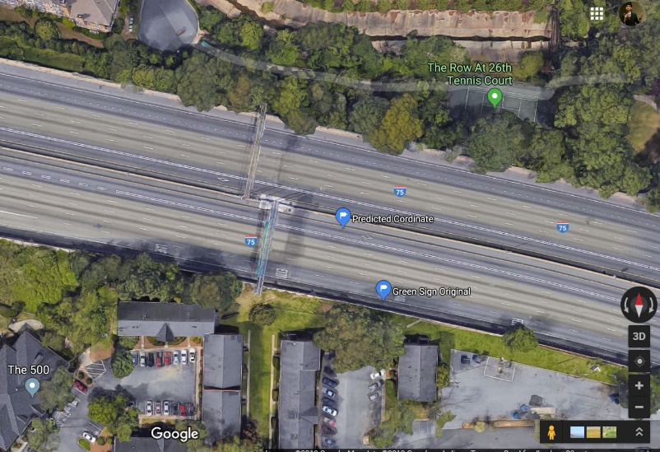
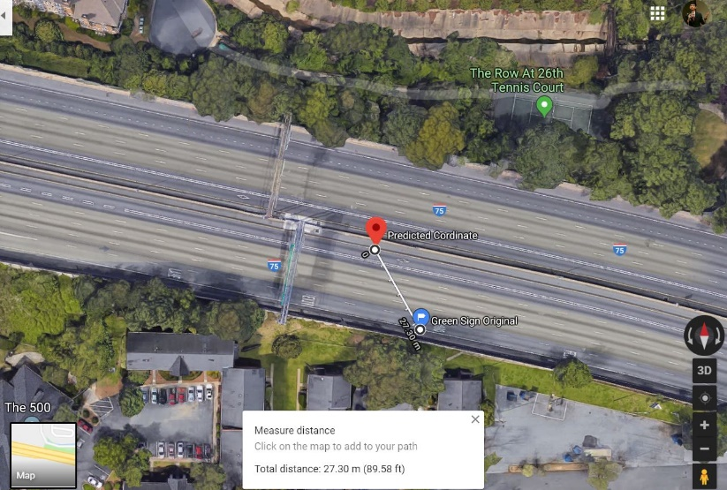
image_1 | image_2 | predicted_x | predicted_y | actual_x | actual_y
0017765.jpg | 0017766.jpg | 740633.8213 | 3743164.0724 | 740662.33198 | 3743127.9759
0017766.jpg | 0017767.jpg | 740635.00387 | 3743160.3611 | 740662.33198 | 3743127.9759
Predicted (blue) Original(orange)
0017767.jpg | 0017768.jpg | 740635.59232 | 3743161.0549 | 740662.33198 | 3743127.9759
0017768.jpg | 0017769.jpg | 740634.47711 | 3743173.6082 | 740662.33198 | 3743127.9759
0017769.jpg | 0017770.jpg | 740637.7149 | 3743156.0992 | 740662.33198 | 3743127.9759
0017770.jpg | 0017771.jpg | 740636.5326 | 3743168.2097 | 740662.33198 | 3743127.9759
0017771.jpg | 0017772.jpg | 740639.2739 | 3743154.9998 | 740662.33198 | 3743127.9759
0017772.jpg | 0017773.jpg | 740638.96135 | 3743160.9004 | 740662.33198 | 3743127.9759
0017773.jpg | 0017774.jpg | 740640.4148 | 3743156.2042 | 740662.33198 | 3743127.9759
0017774.jpg | 0017775.jpg | 740641.28668 | 3743154.9333 | 740662.33198 | 3743127.9759
0017775.jpg | 0017776.jpg | 740642.10919 | 3743153.9414 | 740662.33198 | 3743127.9759
0017776.jpg | 0017777.jpg | 740641.83668 | 3743158.5588 | 740662.33198 | 3743127.9759
0017777.jpg | 0017778.jpg | 740643.45406 | 3743153.6503 | 740662.33198 | 3743127.9759
0017778.jpg | 0017779.jpg | 740644.24814 | 3743152.7079 | 740662.33198 | 3743127.9759
0017779.jpg | 0017780.jpg | 740645.58258 | 3743149.3235 | 740662.33198 | 3743127.9759
0017780.jpg | 0017781.jpg | 740645.78708 | 3743150.8398 | 740662.33198 | 3743127.9759
0017781.jpg | 0017782.jpg | 740645.91708 | 3743152.5189 | 740662.33198 | 3743127.9759
0017782.jpg | 0017783.jpg | 740647.57723 | 3743148.2679 | 740662.33198 | 3743127.9759
0017783.jpg | 0017784.jpg | 740648.08493 | 3743148.318 | 740662.33198 | 3743127.9759
0017784.jpg | 0017785.jpg | 740649.00267 | 3743146.9388 | 740662.33198 | 3743127.9759
0017785.jpg | 0017786.jpg | 740649.7935 | 3743145.9838 | 740662.33198 | 3743127.9759
0017786.jpg | 0017787.jpg | 740650.84463 | 3743144.273 | 740662.33198 | 3743127.9759
0017787.jpg | 0017788.jpg | 740651.12277 | 3743144.6733 | 740662.33198 | 3743127.9759
0017788.jpg | 0017789.jpg | 740652.18068 | 3743143.0611 | 740662.33198 | 3743127.9759
0017789.jpg | 0017790.jpg | 740652.39282 | 3743143.3831 | 740662.33198 | 3743127.9759
0017790.jpg | 0017791.jpg | 740653.35946 | 3743142.0666 | 740662.33198 | 3743127.9759
 | Median | 740643.70663 | 3743153.4211
 | Median | 740643.8511 | 3743153.1791

